24082026
Aula 4 - Atividade [Análise e Projeto de Algoritmos]
Nome(s): | Gustavo Ribeiro Schwert

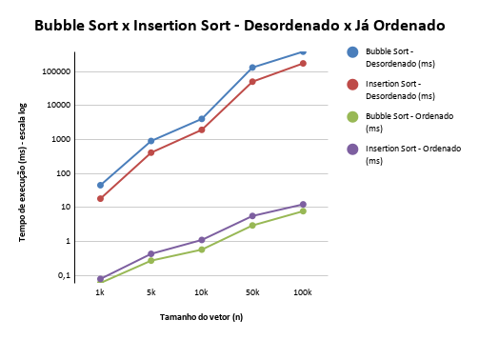
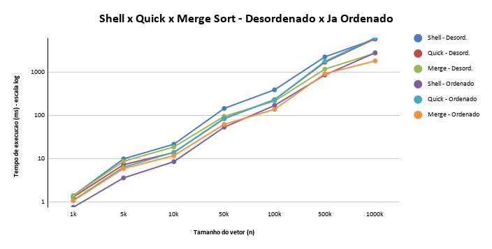
Bubble Sort |  | Bubble Sort - Ordenado |  | Graficos
Tamanho | Tempo de Execução | Tamanho | Tempo de Execução
1k | 45.390ms | 1k | 0,060ms
5k | 909,131ms | 5k | 0,273ms
10k | 4065,843ms | 10k | 0,576ms
50k | 132360,572ms | 50k | 2,968ms
100k | 387365,032ms | 100k | 7,807ms
500k | Excedeu 600000ms | 500k | Des Excedeu 600k ms
1000k | Excedeu 600000ms | 1000k | Des Excedeu 600k ms

Insertion Sort |  | Insertion Sort - Ordenado
Tamanho | Tempo de Execução | Tamanho | Tempo de Execução
1k | 18,236ms | 1k | 0,079ms
5k | 412,320ms | 5k | 0,433ms
10k | 1934,201ms | 10k | 1,110ms
50k | 50666,336ms | 50k | 5,643ms
100k | 174926,814ms | 100k | 12,392ms
500k | Excedeu 600000ms | 500k | Des Excedeu 600k ms
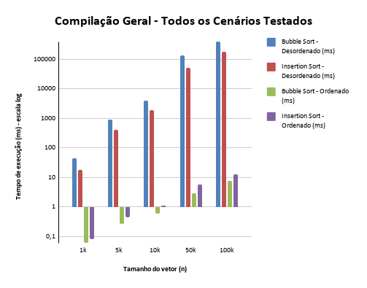
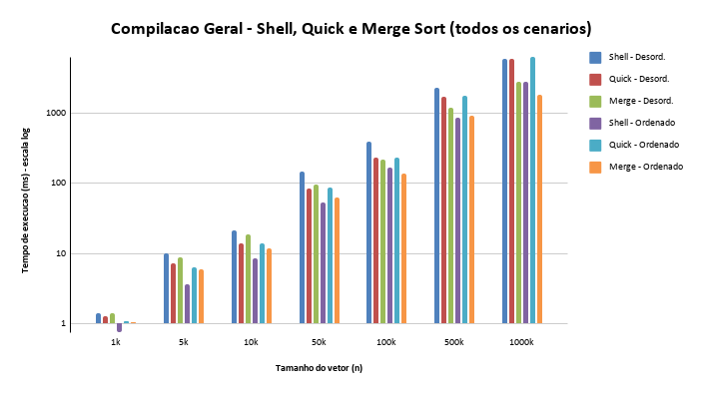
1000k | Excedeu 600000ms | 1000k | Des Excedeu 600k ms

Shell Sort |  | Shell Sort - Ordenado
Tamanho | Tempo de Execução | Tamanho | Tempo de Execução
1k | 1,388 ms | 1k | 0,747 ms
5k | 9,898 ms | 5k | 3,582 ms
10k | 21,654 ms | 10k | 8,515 ms
50k | 146,224 ms | 50k | 53,635 ms
100k | 394,514 ms | 100k | 170,813 ms
500k | 2288,547 ms | 500k | 870,338 ms
1000k | 5926,944 ms | 1000k | 2843,867 ms

Quick Sort |  | Quick Sort - Ordenado
Tamanho | Tempo de Execução | Tamanho | Tempo de Execução
1k | 1,289 ms | 1k | 1,090 ms
5k | 7,253 ms | 5k | 6,349 ms
10k | 13,879 ms | 10k | 14,023 ms
50k | 84,529 ms | 50k | 86,261 ms
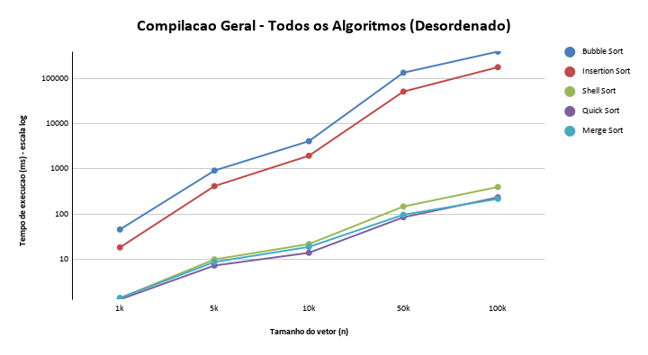
100k | 232,982 ms | 100k | 232,983 ms
500k | 1717,749 ms | 500k | 1799,380 ms
1000k | 6017,815 ms | 1000k | 6329,989 ms

Merge Sort |  | Merge Sort - Ordenado
Tamanho | Tempo de Execução | Tamanho | Tempo de Execução
1k | 1,391 ms | 1k | 1,054 ms
5k | 8,691 ms | 5k | 5,907 ms
10k | 18,702 ms | 10k | 11,768 ms
50k | 96,197 ms | 50k | 62,473 ms
100k | 215,628 ms | 100k | 139,086 ms
500k | 1188,418 ms | 500k | 931,093 ms
1000k | 2791,023 ms | 1000k | 1849,097 ms

